상품제안서
아하 종합형수첩식메모잇(주문제작형) | 상품코드: F05672

 |  |  |  |  |  |  | 02-412-0044 | www.easy1.co.kr
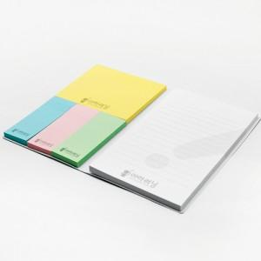

【상세/제작정보】 | 다양한 크기로 구성되어 있어 활용도 높은 메모잇

【인쇄/포장옵션】 | 풀칼라 / OPP(비닐)

【공급단가】 | 수량 | 1,000~ | 2,000~ | 3,000~ | 5,000~ | 10,000~
*VAT별도 | 20매 | 970원 | 960원 | 930원 | 900원 | 860원
 | 30매 | 1,140원 | 1,120원 | 1,100원 | 1,050원 | 1,010원
 | 50매 | 1,490원 | 1,470원 | 1,430원 | 1,380원 | 1,320원

【상품 URL】 | https://easy1.co.kr:443/src/goods_detail.php?gdno=5672

